Hoja1
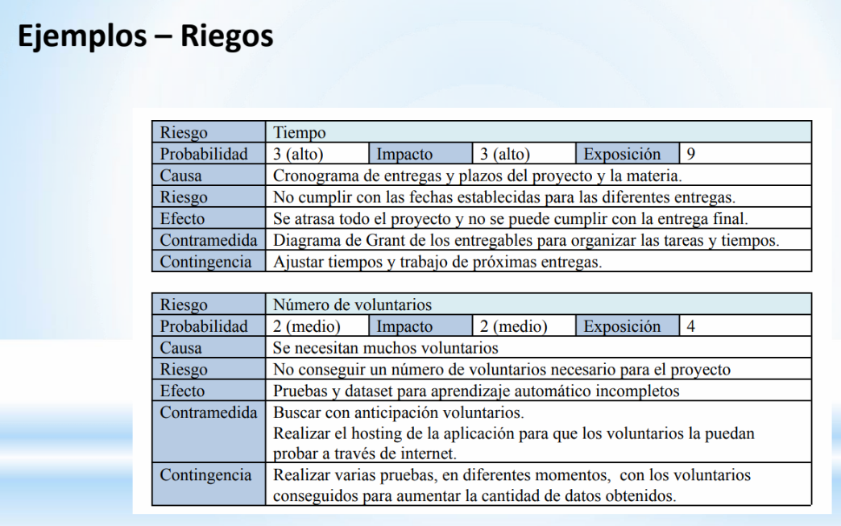

Riesgo | Tiempo
Probabilidad | Baja
Causa | Cronograma de Entregas
Efecto | Atraso del proyecto e incumplimiento de entregas
Contingencia | Ajustar proximas entregas a fines de respetar el cronograma

Riesgo | Supuesto 1: Aislamiento de Sonidos
Probabilidad | Media
Causa | El sistema no es capaz de aislar el sonido de la falla del resto de sonidos
Efecto | Gran posibilidad de falla a la hora de categorizar el problema
Contingencia | Lograr una mejor calidad en la separacion de estos problemas mediante alternativas de captacion de audio

Riesgo | Supuesto 2: Calidad del Sonido
Probabilidad | Media
Causa | La calidad del sonido no es la suficiente para categorizarse
Efecto | Gran posibilidad de falla a la hora de categorizar el problema
Contingencia | Buscar alternativas que mejoren la calidad del sonido lo captado

